6
THIẾT KẾ CƠ SỞ DỮ LIỆU (1) – PHÂN TÍCH & ERD
1. Thông tin chung
 | Đối tượng: Học viên đã có kiến thức cơ bản về SQL và cơ sở dữ liệu.
 | Thời lượng: 3giờ (1giờ lý thuyết + 2giờ thực hành)
 | Mục tiêu:
 | 1. Hiểu khái niệm ERD và thành phần (entity, attribute, relationship).
 | 2. Biết chuyển yêu cầu nghiệp vụ thành ERD.
 | 3. Nắm quy trình Yêu cầu → ERD → Table và các bước phân tích & chuẩn hóa.

2. Nội dung
 | 2.1 Thiết kế CSDL
 |  | Thiết kế CSDL là quá trình chuyển đổi yêu cầu nghiệp vụ thành cấu trúc dữ liệu.

 |  | 1. Phân tích yêu cầu
 |  | Xác định các thực thể (entities), mối quan hệ (relationships) và thuộc tính (attributes) dựa trên bài toán thực tế

 |  | 2. Thiết kế mô hình khái niệm (Conceptual Model)
 |  | a) Mục tiêu:
 |  | - Chuyển yêu cầu nghiệp vụ thành mô hình dữ liệu, làm nền tảng cho thiết kế bảng (DDL)
 |  | - Biểu diễn bằng ERD (Entity Relationship Diagram) để trực quan hóa mối quan hệ giữa các bảng
 |  | - Mô tả dữ liệu ở mức khái niệm, không quan tâm chi tiết kỹ thuật

 |  | b) Thành phần ERD:
 |  | - Thực thể (Entity): Sinh viên, Môn học…
 |  | - Thuộc tính (Attributes): Mã SV, Tên SV, Ngày sinh…
 |  | - Mối quan hệ (Relationship): Sinh viên “đăng ký” môn học…
 |  | - Lượng số (Cardinality): 1-1, 1-N, N-N

 |  | c) Kết quả: ERD

 |  | => Đây là bước “vẽ bản đồ ý tưởng” để mọi người trong team cùng hiểu về dữ liệu

 |  | 3. Thiết kế mô hình logic (Logical Data Model)
 |  | Chuyển mô hình khái niệm sang dạng quan hệ, có cấu trúc bảng nhưng chưa phụ thuộc vào CSDL cụ thể
 |  | a) Việc cần thực hiện:
 |  | - Mỗi thực thể → một bảng
 |  | - Tách Mối quan hệ N:M → Bảng trung gian
 |  | - Chọn khóa chính (Primary Key) và khóa ngoại (Foreign Key)
 |  | - Chuẩn hóa dữ liệu (1NF, 2NF, 3NF) để tránh dư thừa

 |  | b) Kết quả: Lược đồ quan hệ - Relational Schema

 |  | => Đây là bước “dịch” ERD thành bảng quan hệ

 |  | Có thể dùng tool dbdiagram.io
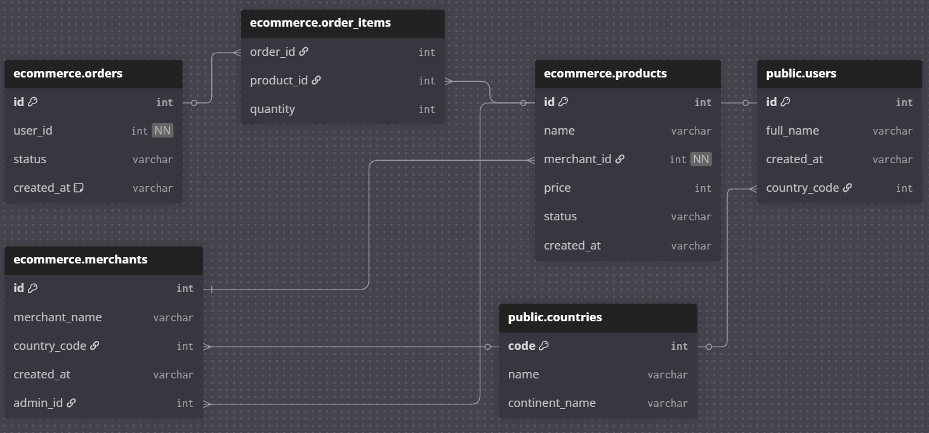

 |  | 4. Thiết kế mô hình vật lý (Physical Data Model)
 |  | Triển khai mô hình logic thành cấu trúc cụ thể cho 1 loại DBMS (PostgreSQL, MySQL, SQL Server…)
 |  | a) Việc cần thực hiện:
 |  | - Gán kiểu dữ liệu cụ thể: VARCHAR(100), DATE, INT…
 |  | - Định nghĩa ràng buộc: PRIMARY KEY, FOREIGN KEY, CHECK, NOT NULL…
 |  | - Tối ưu hiệu năng: tạo INDEX, phân vùng bảng (Partitioning)…
 |  | - Tạo DDL Script

 |  | b) Kết quả: Sơ đồ mô hình vật lý (Physical Data Model) + DDL Script

 |  | => Đây là bước xây dựng CSDL vật lý để sử dụng cho thực tế

 |  | Tóm lại: khi thiết kế CSDL cần nhớ 4 bước chính:
 |  |  | Yêu cầu (Requirement)
 |  |  | ↓
 |  |  | Mô hình khái niệm (Conceptual ERD)
 |  |  | ↓
 |  |  | Lược đồ quan hệ (Relational Schema)
 |  |  | ↓
 |  |  | Script DDL tạo bảng (CREATE TABLE …)

 | 2.2 ERD - Entity Relationship Diagram
 |  | 2.2.1 Khái niệm
 |  | Là công cụ trực quan mô tả mô hình dữ liệu dưới dạng:
 |  | - Entity (thực thể) → hình chữ nhật
 |  | Là đối tượng trong thực tế cần quản lý (Sinh viên, Môn học, Khách hàng, Sản phẩm, Đơn hàng…)

 |  | - Attribute (thuộc tính) → hình oval
 |  | Là thông tin đặc tả cho thực thể (tên SV, ngày sinh, địa chỉ…)

 |  | - Relationship (quan hệ) → hình thoi
 |  | + Là mối quan hệ giữa các thực thể (khách hàng mua sản phẩm, sinh viên đăng ký môn học…)
 |  | + Một quan hệ có thể kèm thêm thuộc tính riêng (gọi là thuộc tính của quan hệ)
 |  | Ví dụ: Quan hệ “Đăng ký” giữa Sinh viên và Môn học có thuộc tính năm, học kỳ, điểm...

 |  | Có thể dùng tool DrawIO - https://app.diagrams.net/
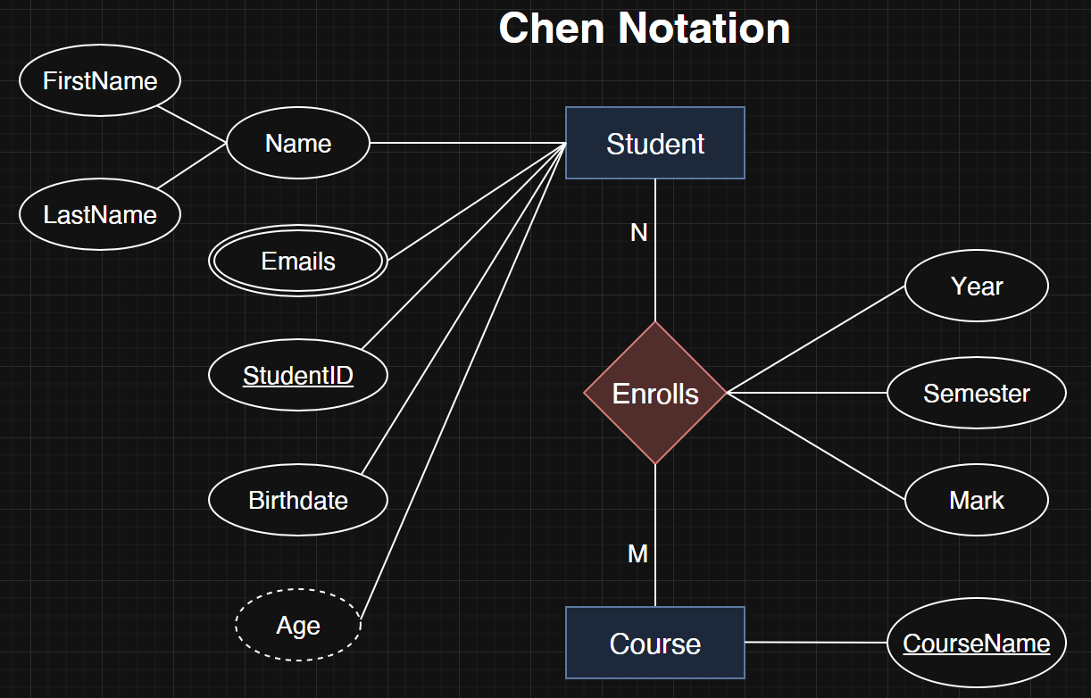

 |  | 2.2.2 Thực thể mạnh và yếu
 |  | 1) Thực thể mạnh (Strong Entity)
 |  | - Định nghĩa:
 |  | + Thực thể có khóa chính (Primary Key) riêng để định danh duy nhất mỗi bản ghi
 |  | + Không phụ thuộc vào thực thể khác để tồn tại
 |  | - Ký hiệu ERD:
 |  | + Thực thể mạnh → Hình chữ nhật đơn
 |  | + Thuộc tính khóa chính → Có gạch dưới
 |  | - Ví dụ:
 |  | Thực thể Customer có các thuộc tính CustomerID, Name, Phones, Age…
 |  | → CustomerID là khóa chính, tự định danh được mỗi khách hàng

 |  | 2) Thực thể yếu (Weak Entity)
 |  | - Định nghĩa:
 |  | + Thực thể không có khóa chính riêng
 |  | + Phụ thuộc vào một thực thể mạnh để tồn tại
 |  | + Khóa chính của nó thường là khóa ngoại + thuộc tính phân biệt
 |  | - Ký hiệu:
 |  | + Thực thể yếu → Hình chữ nhật kép
 |  | + Quan hệ xác định (identifying relationship) để kết nối Strong và Weak → Hình thoi kép
 |  | - Ví dụ:
 |  | Thực thể OrderDetail có các thuộc tính OrderID, ProductID, OrderDate, Quantity…
 |  | + Không thể tồn tại nếu không có thực thể mạnh Order
 |  | + Cần khóa ngoại từ thực thể mạnh
 |  | + Cần kết hợp với thuộc tính phân biệt để tạo thành khóa chính phức hợp (composite key)
 |  | => Khóa chính của OrderDetail: OrderID (khóa ngoại) + ProductID (thuộc tính phân biệt)

 |  | 3) Quan hệ giữa thực thể mạnh & yếu
 |  | - Đặc điểm:
 |  | + Weak Entity luôn liên kết với một Strong Entity qua identifying relationship (quan hệ định danh)
 |  | + Thường là quan hệ 1:N
 |  | - Ký hiệu: Hình thoi kép trong ERD
 |  | - Ví dụ:
 |  | Quan hệ Contains giữa thực thể mạnh Order và thực thể yếu OrderDetail là quan hệ định danh

 |  | 4) Ví dụ ERD thực thể mạnh & yếu
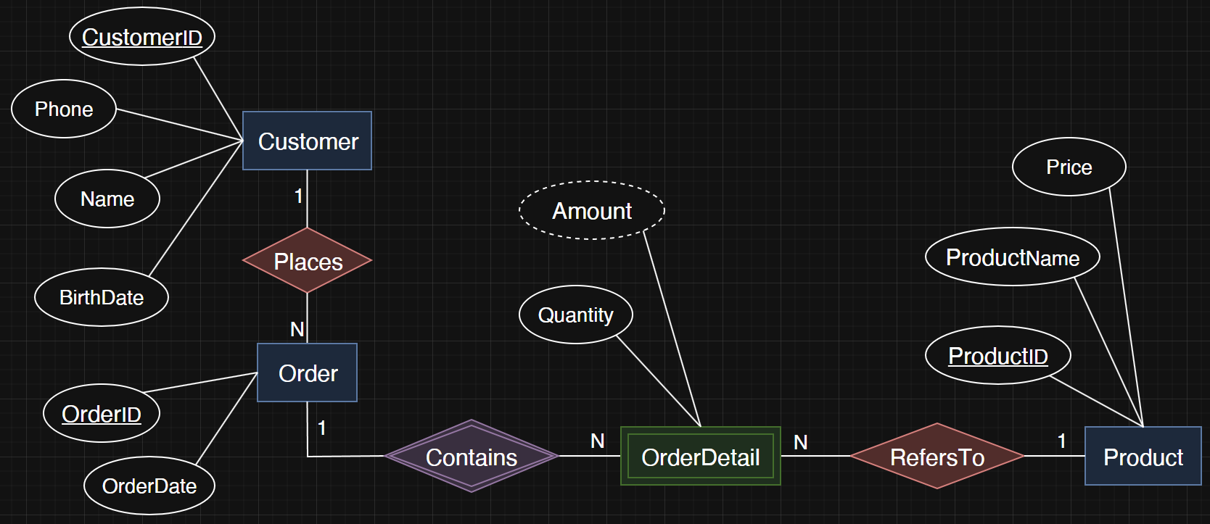

 |  | 2.2.3 Các loại thuộc tính
 |  | 1) Thuộc tính phức hợp (Composite attribute)
 |  | - Là thuộc tính có thể chia nhỏ thành các thuộc tính con mang ý nghĩa chi tiết hơn
 |  | → Thay vì lưu tất cả thông tin trong một thuộc tính duy nhất, ta chia thành các phần nhỏ hơn để quản lý và
 |  | truy vấn dữ liệu linh hoạt hơn
 |  | → Không tạo cột để lưu dữ liệu trực tiếp cho thuộc tính phức hợp
 |  | - Các thuộc tính con là thuộc tính đơn (atomic), không thể chia nhỏ hơn nữa
 |  | - Ví dụ:
 |  | Thuộc tính phức hợp Name của thực thể Student → chia thành các thuộc tính con:
 |  | + FirstName
 |  | + LastName

 |  | 2) Thuộc tính đa trị (Multivalued attribute)
 |  | - Là thuộc tính có thể chứa nhiều giá trị cho một thực thể duy nhất
 |  | - Trong ERD nó được biểu diễn bằng hình oval kép
 |  | - Ví dụ:
 |  | + Thực thể Student có thuộc tính đa trị Emails có thể chứa nhiều địa chỉ mail ứng với 1 sinh viên
 |  | - Biến đổi thuộc tính đa trị thành 1 bảng

 |  | 3) Thuộc tính dẫn xuất (Derived attribute)
 |  | - Là thuộc tính mà giá trị của nó có thể được tính toán hoặc suy ra từ các thuộc tính khác trong cơ sở dữ liệu, mà
 |  | không cần lưu vào DB
 |  | - Giảm dư thừa dữ liệu và tránh bất nhất dữ liệu
 |  | - Trong ERD nó được biểu diễn bằng hình oval nét đứt
 |  | - Ví dụ:
 |  | + Thực thể Student có thuộc tính dẫn xuất Age có thể tính toán từ thuộc tính Birthdate

 |  | 2.2.4 Các quan hệ cơ bản giữa các thực thể
 |  | a) Quan hệ Một - Một (1:1)
 |  | - Mỗi bản ghi ở thực thể A chỉ liên kết với một bản ghi duy nhất ở thực thể B
 |  | - Ví dụ:
 |  | + Mỗi nhân viên có duy nhất 1 thẻ nhân viên
 |  | + Mỗi quốc gia chỉ có 1 thủ đô

 |  | b) Quan hệ Một - Nhiều (1:N)
 |  | - Một bản ghi ở thực thể A có thể liên kết với nhiều bản ghi ở thực thể B
 |  | - Nhưng bản ghi ở thực thể B chỉ liên kết với một bản ghi ở A
 |  | - Ví dụ:
 |  | + Một khách hàng có thể đặt nhiều đơn hàng
 |  | + Một lớp học có nhiều học viên

 |  | c) Quan hệ Nhiều – Nhiều (N:M)
 |  | - Một bản ghi ở thực thể A có thể liên kết với nhiều bản ghi ở thực thể B và ngược lại
 |  | - Ví dụ:
 |  | + Một sinh viên có thể đăng ký nhiều môn học và
 |  | + Một môn học lại được nhiều sinh viên đăng ký

 |  | - Để triển khai trong CSDL quan hệ, cần thêm thực thể trung gian (Associative Entity)
 |  | + Khi quan hệ giữa STUDENT và COURSE là N:M, chúng ta không thể ánh xạ trực tiếp giữa hai thực thể này khi
 |  | chuyển sang mô hình CSDL quan hệ
 |  | + Cần tạo thực thể trung gian ENROLLMENT để biến quan hệ N:M đó thành hai quan hệ 1:N
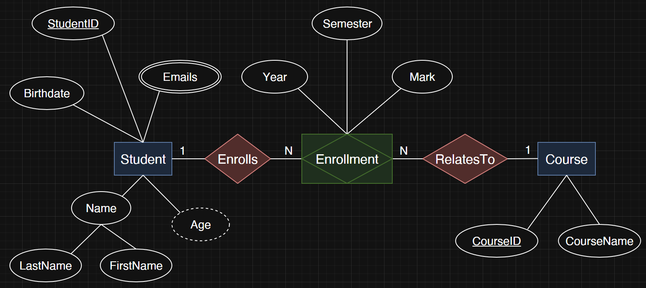

 |  | 2.2.5 Quan hệ đệ quy (Recursive relationship)
 |  | Là một loại quan hệ trong mô hình ERD khi một thực thể có quan hệ với chính nó
 |  | → 1 thực thể A có thể liên kết với một hoặc nhiều thực thể A khác trong cùng một bảng

 |  | 1) Đặc điểm của Recursive Relationship
 |  | - Chỉ có một thực thể tham gia vào quan hệ
 |  | - Quan hệ thể hiện mối liên kết giữa các đối tượng khác nhau của cùng một thực thể
 |  | - Thường gặp trong các mô hình có cấu trúc phân cấp hoặc tham chiếu lẫn nhau

 |  | 2) Một số ví dụ tiêu biểu
 |  | a) Tổ chức nhân sự
 |  | - Thực thể: EMPLOYEE (Nhân viên)
 |  | - Quan hệ: MANAGES (Quản lý)
 |  | - Một nhân viên có thể quản lý những nhân viên khác, và cũng có thể được quản lý bởi một nhân viên khác
 |  | - ERD:

 |  | - Bảng EMPLOYEE:
 |  |  |  | employee_id | name | manager_id
 |  |  |  | 1 | Alice | NULL
 |  |  |  | 2 | Bob | 1
 |  |  |  | 3 | Charlie | 1
 |  |  |  | 4 | David | 2

 |  |  | => Ở đây, manager_id là khóa ngoại tham chiếu đến chính employee_id trong bảng EMPLOYEE

 |  | b) Hệ thống bạn bè của mạng xã hội
 |  | - Thực thể: USER
 |  | - Quan hệ: FRIEND_OF
 |  | - Một người có thể là bạn của nhiều người khác trong cùng bảng USER

 |  | 2.2.6 Lượng số của mối liên kết - Cardinality
 |  | 1) Đặc điểm của Cardinality
 |  | - Cardinality mô tả số lượng tối thiểu và tối đa của các bản ghi tham gia vào một quan hệ
 |  | - Khi vẽ ERD, ta phải chỉ rõ số lượng bản ghi tối thiểu & tối đa tham gia quan hệ:
 |  | + 1 (một bản ghi duy nhất)
 |  | + N (nhiều bản ghi)
 |  | + 0 (có thể không tham gia)
 |  | - Ví dụ:
 |  | + Mỗi khách hàng có thể (0..N) đặt đơn hàng
 |  | + Mỗi đơn hàng bắt buộc (1) thuộc về một khách hàng

 |  | 2) Ký hiệu chân chim - Crow’s Foot Notation
 |  | a) Đặc điểm:
 |  | - Sử dụng “chân quạ 3 ngón” để thể hiện “nhiều”
 |  | - Thể hiện rõ tính bắt buộc (mandatory) hay tùy chọn (optional):
 |  | + | : bắt buộc có 1
 |  | + o : có thể 0
 |  | - Crow’s Foot Notation thường được sử dụng ở mức Logical Data Model

 |  | b) Quy tắc cú pháp Relationship và Cardinality trên dbdiagram.io
 |  | - Toán tử quan hệ:
 |  | < : quan hệ 1:N từ trái sang phải
 |  | > : quan hệ 1:N từ phải sang trái
 |  | - : quan hệ 1:1
 |  | <> : quan hệ N:M

 |  | - Mandatory và Optional:
 |  | + Bắt buộc có 1 (mandatory): sử dụng ràng buộc [not null]
 |  | + Có thể 0 (optional): không sử dụng ràng buộc [not null] thì mặc định là có thể null

 |  | c) Ví dụ lược đồ quan hệ
 |  | - Thực thể mạnh: Customer, Order, Product
 |  | - Thực thể yếu: OrderDetail
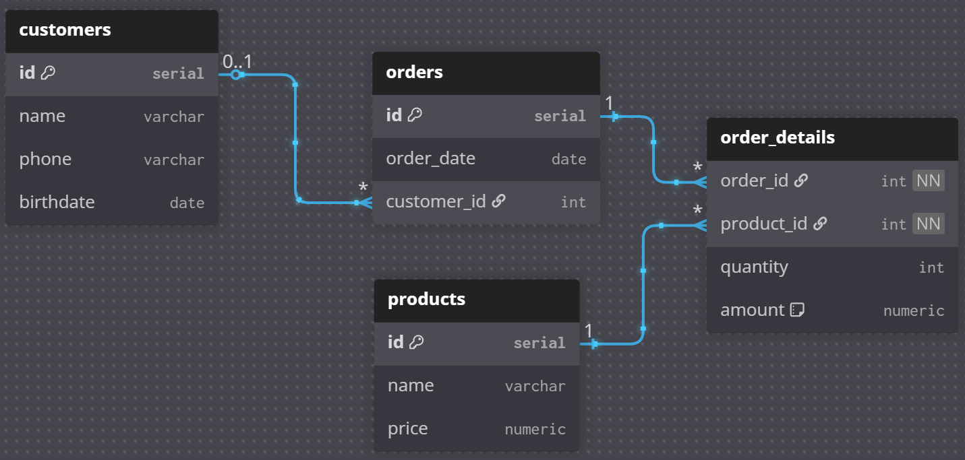

 |  | - Cú pháp mẫu dbdiagram.io
 |  |  | Table customers {
 |  |  | id serial [pk]
 |  |  | name varchar
 |  |  | phone varchar
 |  |  | birthdate date
 |  |  | }

 |  |  | Table products {
 |  |  | id serial [pk]
 |  |  | name varchar
 |  |  | price numeric
 |  |  | }

 |  |  | Table orders {
 |  |  | id serial [pk]
 |  |  | order_date date
 |  |  | customer_id int [ref: > customers.id] // optional
 |  |  | }

 |  |  | Table order_details {
 |  |  | order_id int [ref: > orders.id, not null] // mandatory
 |  |  | product_id int [ref: > products.id, not null] // mandatory
 |  |  | quantity int
 |  |  | amount numeric [note: "virtual column, Derived from quantity and product.price"]
 |  |  | }

 |  |  | Table employees {
 |  |  | id serial [pk]
 |  |  | name varchar
 |  |  | }

 |  |  | Table employee_cards {
 |  |  | card_id serial [pk]
 |  |  | emp_id int [ref: - employees.id, not null] // mandatory
 |  |  | }

 | 2.3 Các bước chuyển Requirement → ERD
 |  | 1. Phân tích đối tượng & sự kiện nghiệp vụ (Requirement Analysis)
 |  | Đọc kỹ mô tả, highlight danh từ (đối tượng) và động từ (sự kiện).

 |  | 2. Xác định Thực thể & Thuộc tính
 |  | Mỗi đối tượng chính thành Entity; các đặc trưng thành Attribute.

 |  | a) Xác định Entities
 |  | - Entity: đối tượng chính trong yêu cầu, cần lưu trữ dữ liệu
 |  | - Cách nhận biết: thường là danh từ trong mô tả nghiệp vụ
 |  | - Ví dụ: Customer, Product, Order, OrderDetail

 |  | b) Xác định Attributes
 |  | - Attribute: đặc điểm mô tả cho thực thể
 |  | - Cách nhận biết: thường là tính từ hoặc thông tin mô tả gắn với thực thể
 |  | - Ví dụ:
 |  | + Customer: name, email, phone,…
 |  | + Product: name, price…
 |  | + Order: order_date, status…
 |  | + OrderDetail: quantity, discount…

 |  | c) Xác định khóa chính
 |  | - Primary Key: thuộc tính (hoặc tập thuộc tính) duy nhất phân biệt mỗi bản ghi
 |  | - Ví dụ:
 |  | + Customer → customer_id
 |  | + Product → product_id
 |  | + Order → order_id
 |  | + OrderDetail → (order_id + product_id) là composite key

 |  | 3. Xác định mối quan hệ và lượng số
 |  | a) Xác định quan hệ
 |  | - Relationship: sự liên kết logic giữa các thực thể
 |  | - Cách nhận biết: thường là động từ trong mô tả nghiệp vụ
 |  | - Ví dụ:
 |  | + Customer đặt Order
 |  | + Order chứa OrderDetail
 |  | + OrderDetail tham chiếu đến Product

 |  | b) Xác định lượng số
 |  | - Cardinality: số lượng tối thiểu & tối đa tham gia vào quan hệ
 |  | - Ví dụ:
 |  | 1. Optional: Giữa Customer và Order là quan hệ 1-N nhưng có thể không bắt buộc về phía customers
 |  | - Bên customers:
 |  | + 1 khách hàng có thể có nhiều đơn hàng → N (many)
 |  | - Bên orders:
 |  | + Mỗi đơn hàng gắn với 0 hoặc tối đa 1 khách hàng → Optional 0..1

 |  | 2. Mandatory: Giữa Order và OrderDetail là quan hệ 1-N
 |  | - Bên orders:
 |  | + 1 đơn hàng có thể có nhiều OrderDetail → N (many)
 |  | - Bên order_details:
 |  | + Mỗi OrderDetail bắt buộc phải thuộc về 1 Order duy nhất → Mandatory (1)

 | 2.6 Kịch bản thực hành
 |  | Yêu cầu mẫu: Thiết kế CSDL cho hệ thống quản lý trung tâm tin học Techzen Academy, bao gồm các nghiệp vụ chính:
 |  | 1. Học viên
 |  | - Thông tin: Mã HV, Họ tên, Ngày sinh, SĐT, Email
 |  | - Học viên đăng ký khóa học trước rồi mới xếp lớp
 |  | - Một học viên có thể đăng ký nhiều khóa học
 |  | 2. Giáo viên
 |  | - Thông tin: Mã GV, Họ tên, Chuyên môn, SĐT, Email
 |  | - Mỗi giáo viên có thể dạy nhiều lớp
 |  | 3. Khóa học
 |  | - Thông tin: Mã KH, Tên KH, Thời lượng (số giờ), Học phí
 |  | - Một khóa học có thể được mở nhiều lớp học khác nhau
 |  | 4. Lớp học
 |  | - Thông tin: Mã lớp, Tên lớp, Ngày khai giảng, Ngày kết thúc
 |  | - Mỗi lớp gắn với 1 khóa học và 1 giáo viên phụ trách
 |  | - Mỗi lớp có nhiều học viên đăng ký học
 |  | 5. Đăng ký học
 |  | - Thông tin: Thông tin: Học viên nào đăng ký học lớp nào, ngày đăng ký, điểm cuối khóa

